BBTR
Nr. | Funktion | Beskrivelse | Udklip | Note | Rating 1 (Højest) - 5 (lavest)
1 | Poster : Behov for mere kontrol over postnr. i BBTR. | Behov for mere kontrol over postnr. i BBTR. |  |  | 3
2 | Poster : Skrifttyper/afsnit typer | Mangler mulighed for at skrifttyper mf. Der mangler nødvendig skrifttyper/afsnit typer mm. Som skal indbygges. |  |  | 1
3 | Poster : Slette poster som admin | Mulighed for at kunne slette poster som admin. Unødvendig eller forkertoprettet poster kan ikke slettes og skaber unødvendig støj. |  |  | 1
4 | Poster : Visning af vejledede tekst ved projektspecifiktekst felter | Der skal indbygges mulighed for vejledede tekst ved projektspecifiktekst felter som projekterne skal tag stilling til ved udfyldelsen. Dette er ned to have features i YB som alle fagenne efterspørger. VI har tidligere diskuteret at dette kunne bygges ind som en skal tekst som kommer frem ved at man flytte mussen hen over feltet, men hvis vejledende tekst er lang, bliver det ubrugeligt, hvilket taler for at indarbejdes direkte i højre kolonne som vejledende tekst lidt som kontrakterne og VD paradigmerne. Se eksempel fra RY vdr. Vejledende tekst. (hjælpe tekst som ikon) |  |  | 1
5 | Poster : Drag & Drop rækkefølge (strukturstyring) | Mulighed for drag & drop-funktionalitet, der gør det muligt at ændre rækkefølgen på fagposter, hovedposter, poster og underposter direkte i BBTR. Ændringer skal gemmes konsistent og slå igennem i visning, udtræk og dokumentgenerering. |  |  | 1
6 | Udbud : Totalrådgivning | Der er i nuværende løsning mulighed for at vælge fase (hvilket er godt), dog skal der tilføjes Totalrådgivning ( med mulighed for at vælge alle faser eller nogle faser) |  | (ik relevant for fagpakker BBTR, venter til ny platform for RY) | 0
7 | Udbud : Udtræk | Mulighed for udtræk pr fagposter/fagopdelt. |  |  | 4
8 | Udbud : Manglende slettefunktion | Det er ikke muligt at slette fejloprettede Udbud. Der kan kun vælges aktiv/inaktiv, hvilket er uhensigtsmæssigt og skaber støj. Der ønskes mulighed for permanent sletning af udbud (admin-rettighed). |  |  | 2
9 | ATR og Bemandingsindstillinger : Mere kontrol over ATR tekstfelter | Hvert fagpost skal have en fast ATR tekst som admin definere. Behov for mere kontrol over design/tilpasning af ATR felter. | 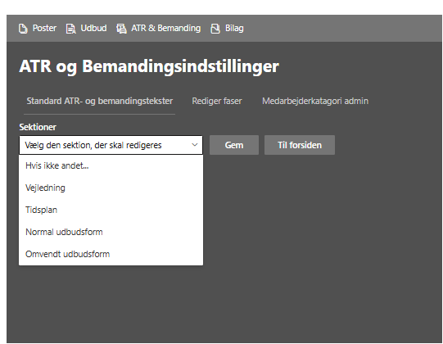 |  | 1
10 | ATR og Bemanding : Bilag | Mulighed tilpasse bilag titlen. |  | ???
11 | ATR og Bemanding : Formatering for at skrifttyper | Mangler formatering for at XXXX mf. typer mm. Som skal indbygges. | 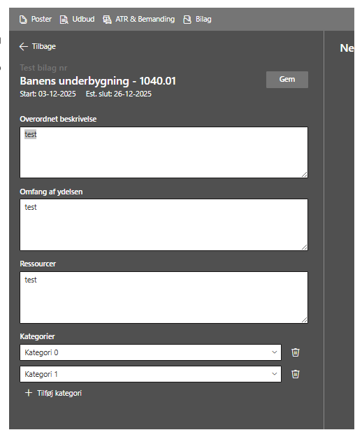 |  | 1
12 | ATR og Bemanding : Hjælpetekst ikon. | Mulighed for at tilføje projektspecifik-/standards tekst i ATR og for udfylde skabelonerne på forhånd. Inkl. hjælpetekst ikon. | 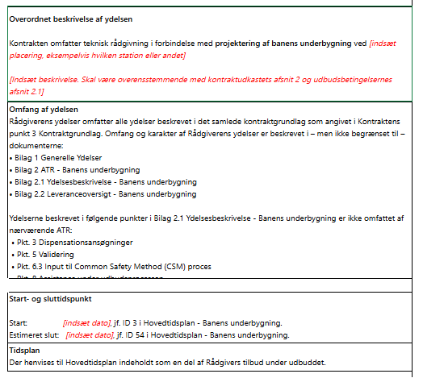 |  | 5
13 | ATR og Bemanding : Ændringsydelser funktion | For den nuværende ATR (hoved ATR, skal funktionen ændringsydelser fjernes). Der skal indarbejdes skabelonen for tillægs atr hvor ændringsydelser i projekterne bliver relevante under detailfasen. |  | Langsigtet løsning Der skal indarbejdes skabelonen for tillægs atr. | 2
14 | ATR og Bemanding : Afregningstyper (RY/Totalrådgivning) | Nuværende ATR skal tilpasses således at der er mulighed for at vælge mellem flere afregningsmuligheder (fast pris, taget, regning eller kombination. Dette er især relevant i RY og totalrådgivning). ATR efter regning er kun den mulighed der er i nuværende skabelon. |  | (er kun relevant for RY ikke for , være obs at der er fejl i Kontrakten som skal retets.) | 0
15 | ATR og Bemanding : Bemandingsplanen | Mulighed for at tilpasse/definere hvilke poster/aktiviter i bemandingsplanen som skal estimeres timer såsom CSM, Dispensationer, Projektopfølgning) eller øverige poster som BDK ønsker at forudestimere |  |  | 1
16 | ATR og Bemanding : Adgangsrettigheder for eksterne konsulenter (Xbruger) | Eksterne har ingen adgang til visning eller redigering af ATR som er en fejl. Lig nu skal jeg oprette ekstern |  | Interne bruger er kun BDK og ikke Xbruger. | 1
17 | ATR og Bemanding : Ændre ATR skabelon fra excel til word format inkl. ændringslog | Ændringslog mangler ved udtræk af ATR og bemandingsplaner. Derfor fremsendes nyt word skabelon/paradigme for ATR for sikre ændringsstyring vises korrekt. |  | Nyt word skabelon (ATR )fremsendes til Fellowmind. | 1
18 | ATR og Bemanding : Ændringslog i bemandingsplan | Ændringslog mangler ved udtræk af ATR og bemandingsplaner. Ændringslog funktionen skal indarbejdes i bemandingsplanen. |  |  | 1
19 | ATR og Bemanding : Bilag 1 Nedbrud af timeforbrug | Del ATR som bliver oprettet automatisk, bliver ikke vist i korrekt rækkefølge, mangler nummeringerne jf. deres afsnit. Den bør følge bemandingsplanen emner.
20 | Bilag: Automatisk oprettelse af dokumentfortegnelse (Funktionen er relevant Både BBTR og BBE) | Automatisk oprettelse af dokument og tegningsfortegnelse udefra valgte bilag (for defineret skabelon) alternativt Dokumentfortegnelse som kan projekttilpasses direkte som bilag (lidt ligesom bemandingsplanen) |  | Nyt word skabelon (ATR )fremsendes til Fellowmind. | 1
21 | Bilag: Dokumentaitonsplan | Sammenspil mellem DKP og BaneByg (kobling mellem BB og DKP) |  | (Til senere, kravspec er under udarbejdelse) | 4
22 | Bilag: Manglende slettefunktion | Det er ikke muligt at slette fejloprettede bilag. Der kan kun vælges aktiv/inaktiv, hvilket er uhensigtsmæssigt og skaber støj. Der ønskes mulighed for permanent sletning af bilag (admin-rettighed). |  |  | 2
23 | Øverige: Afgrænsningsfasen | Indbygning af afgrænsningsfasen (særskilt udbud) i BBTR |  | Ej relevant, indarbejdes direkte i nuværende BBTR, generelle ydelser faseopdelt, fagposter opdelt efter faser. | 0
24 | Øverige: RY (Totalrådgivning) | Indbygning af RY (for total rådgivning) i BBTR |  | Ej relevant. Skal være særskilt platform, kræver egen ATR tilpasning som ikke er i overensstemmelse med fagpakker setup. | 0
25 | Udtræk ifbm. rettelsesblad: Mulighed for tilvælge hvad der skal med i udtræk, efter version 1.0 (BBTR & BBE) | Mulighed for at tilvælge/fravælge hvilke dokumenter/bilag som skal med i samlet udtræk. Dvs. kun relevante dokumenter som er tilpasset bør kommer med i samlet udtræk og ikke dokumenter eller bilag som ikke er ændringer til ifbm. rettelsesblad som skaber udnødvendig udtræk. |  |  | 1
26
27
28
29
30
31
32
33
34
35

